Simulasi Status RDNAP
Step 1

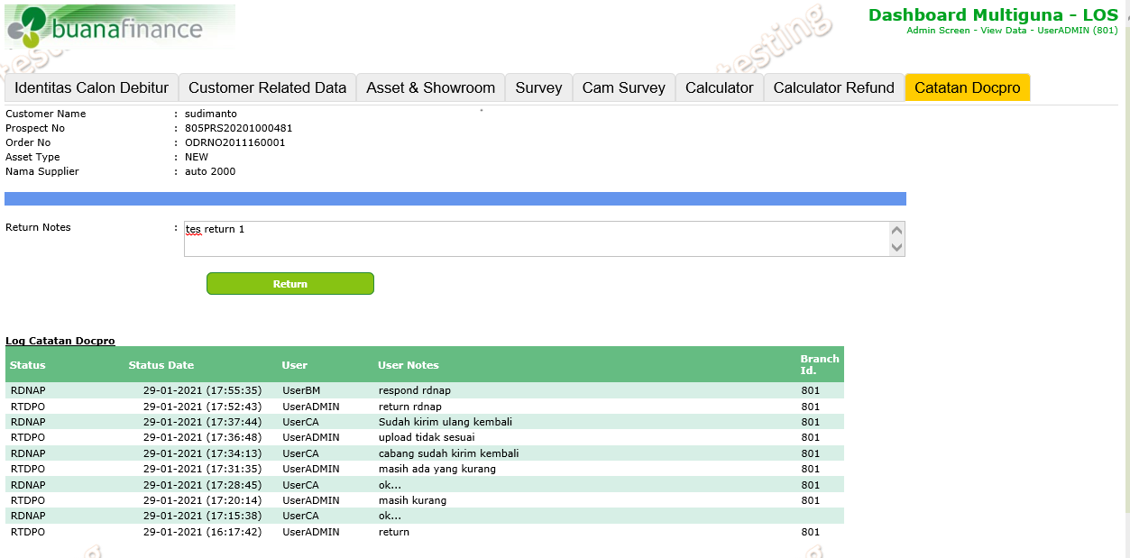
Step 2
Klik pada status box Ready for NAP, kemudian masuk ke detail data customer

 | Pada tampilan detail customer sudah ditambahkan tab Catatan Docpro serta kolom untuk menuliskan alasan return dan button return.
 | Pada bagian bawah dapat dilihat history percakapan antara Docpro dengan CA/BM terkait data customer yang di return.
 | Setelah button Return di klik data akan masuk ke status box Return by Docpro

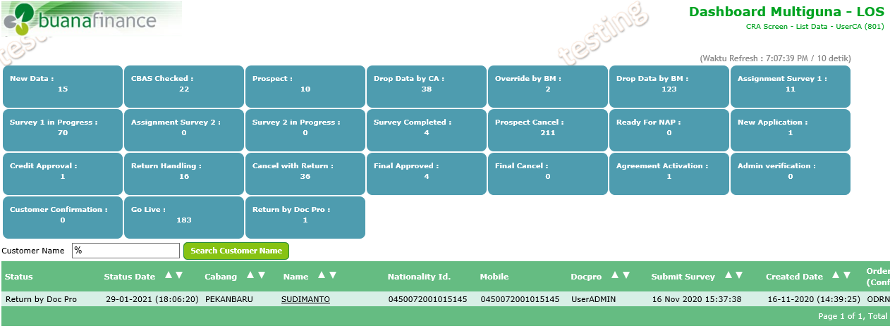
Step 3

 | Pada role CA/BM, user akan memberi respond terhadap status return di bagian tab Catatan Docpro .

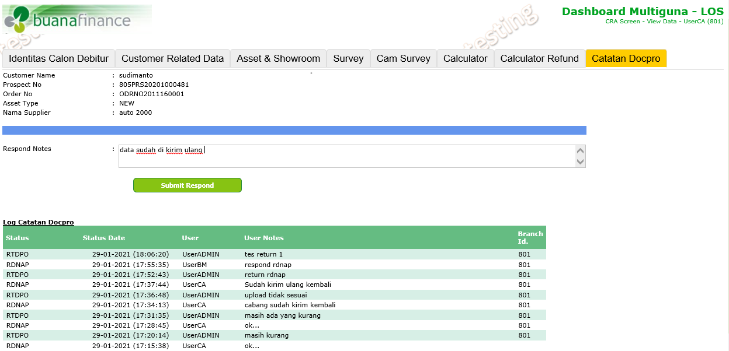

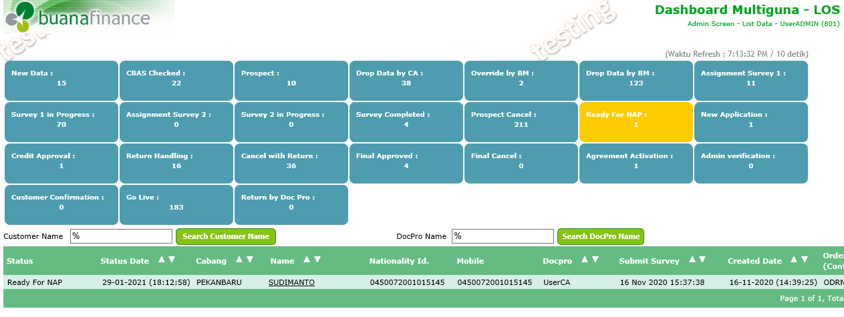
Step 4

 | Setelah user CA/BM memberikan respond, status ada akan kembali ke status awal ketika sebelum proses Return, yaitu Ready for NAP

Simulasi status NAP
Gambar 1
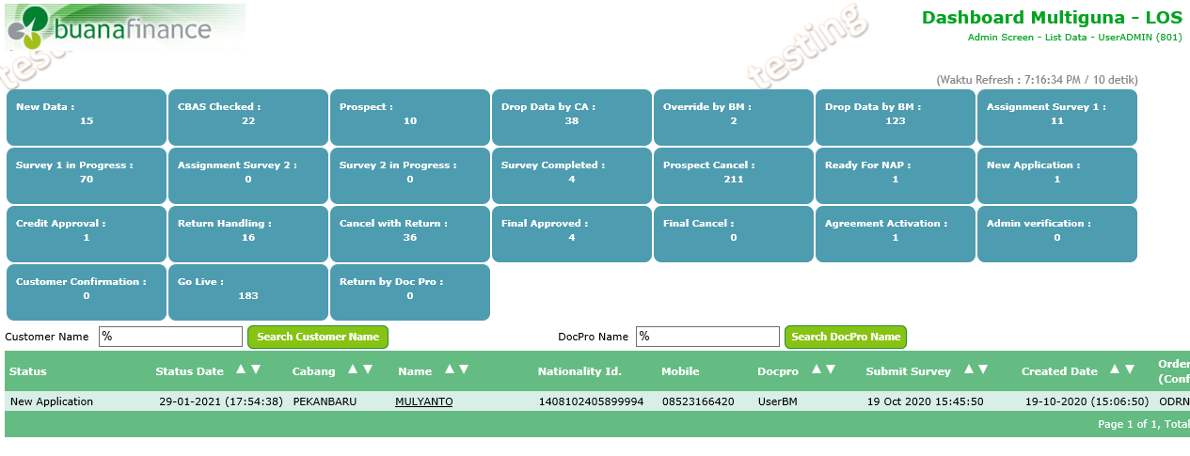

Gambar 2
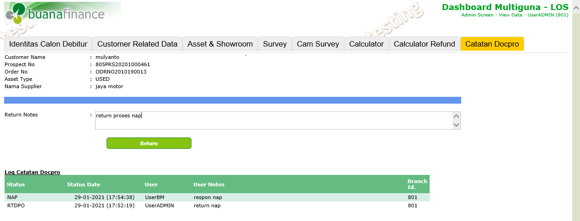

 | Pada tab Catatan Docpro, user Admin melakukan return.

Gambar 3
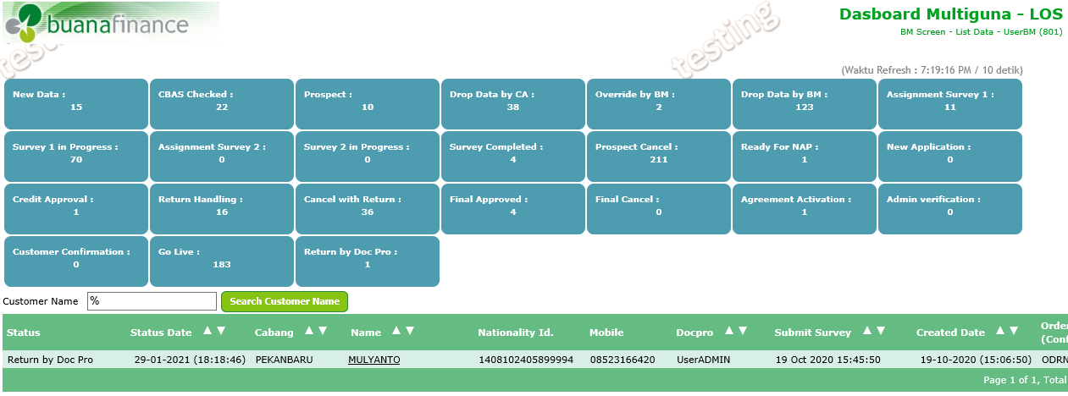

 | Data yang di return, sekaramh sudah masuk ke status box Return by Doc Pro.

Gambar 4
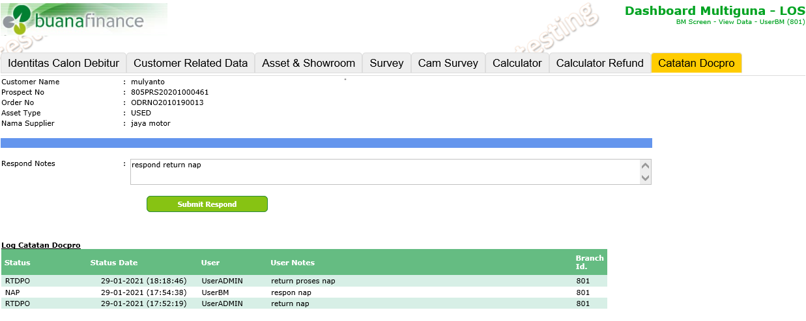

 | Oleh CA/BM, status return dapat di respond pada tab Catatan Docpro.

Gambar 5
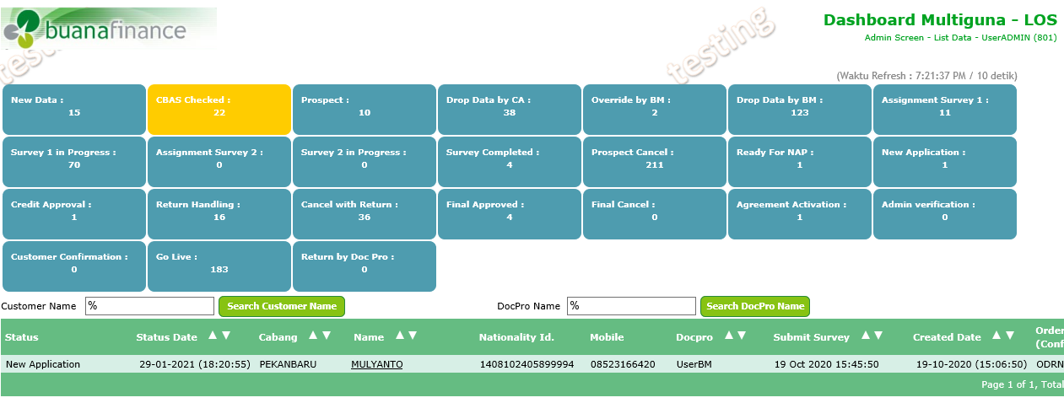

 | Data yang sudah di respond oleh CA/BM kembali ke status awal sebelum return, yaitu New Application.

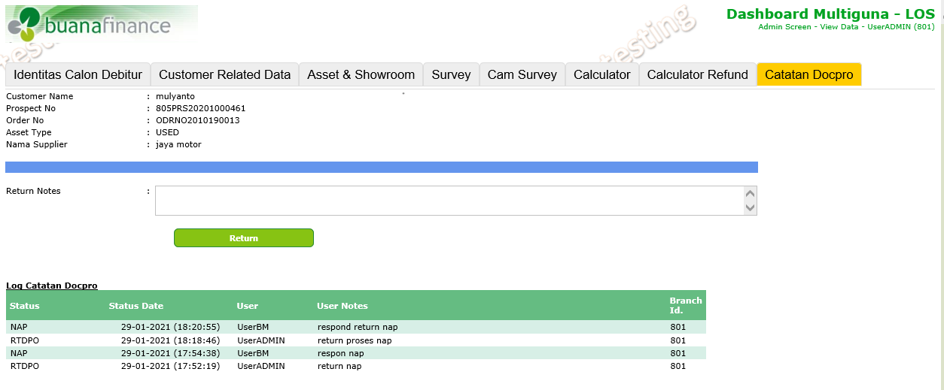

 | History/log percakapan dapat dilihat pada bagian bawah.

